SGK 1200
CALCOLA IL PREZZO DI LISTINO DI IPOGEO |  |  |  |  | listino 2013

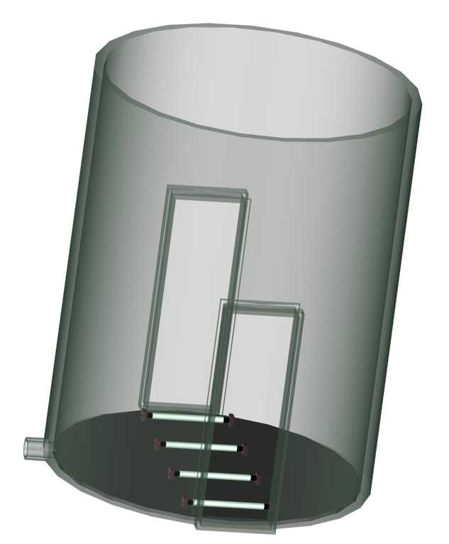
altezza
DIAM. INTERNO POZZETTO |  | CLASSE RESISTENZA
 |  | SN (kN/m2) | LISTINO (euro/m) | scrivi
DN1200 profilo PR |  | 2 | € 564.00 | 0
DN1200 profilo PR |  | 4 | € 740.00 | 0
DN1200 profilo PR |  | 8 | € 1,068.00 | 0

 |  |  |  |  | sub-totale
 |  |  |  |  | € -

 |  | attacco tubazione
 |  | di scarico

fondo in PE Sp.20mm
DIAM.INTERNO POZZETTO | LISTINO (euro/pz) | scrivi
DN1200 | € 740.00 | 0 |  |  | sub-totale
 |  |  |  |  | € -

fessura (indicare altezza e larghezza della fessura)
 | LISTINO (euro/pz) | scrivi |  |  | sub-totale
 | € 48.00 | 0 |  |  | € -

attacco tubazione di scarico (specificare il tipo di tubazione)
De mm | LISTINO (euro/pz) | scrivi
160 | € 50.00 | 0
200 | € 78.00 | 0 |  |  | sub-totale
250 | € 96.00 | 0
315 | € 136.00 | 0 |  |  | € -

Coperchio asportabile in PE Sp. 20mm
DIAM.INTERNO POZZETTO | LISTINO (euro/pz) | scrivi
DN1200 | € 546.00 | 0 |  |  | sub-totale
 |  |  |  |  | € -

Coperchio flangiato in PE sp. 20mm con rinforzo in ferro
DIAM.INTERNO POZZETTO | LISTINO (euro/pz) | scrivi
 |  | 0 |  |  | sub-totale
 |  | 0 |  |  | € -

lastra in PE Sp.10mm per chiusura di fessura con viti autofilettanti
 | LISTINO (euro/pz) | scrivi |  |  | sub-totale
 |  | 0 |  |  | € -

scaletta in PE saldata al pozzetto
 | LISTINO (euro/m) | scrivi |  |  | sub-totale
 | € 140.00 | 0 |  |  | € -

rullo saldato alla base del pozzetto
 | LISTINO (euro/pz) | scrivi |  |  | sub-totale
 | € 45.00 | 0 |  |  | € -

 |  |  |  | PREZZO TOTALE LISTINO POZZETTO | € -
 |  |  |  | (con gli accessori selezionati)
Validità dei prezzi:

IDROTER UFFICIO COMMERCIALE
PADOVA | 049/8979925 TEL
 | 049/8973411 FAX
 | www.idroter.com
 | info@idroter.com

